Gráfico
Km Rodado
Placa | Km | TM | Litros | TM | Km/L | TM
KWJ 1234 | 5200Km | 950 | 25300Litros | 3,000 | 4.9Km/L | 0.8
KWJ 4321 | 2500Km | 950 | 11800Litros | 3,000 | 4.7Km/L | 0.8
KWJ 5678 | 3000Km | 950 | 12000Litros | 3,000 | 4.0Km/L | 0.8
KWJ 8765 | 2100Km | 950 | 8900Litros | 3,000 | 4.2Km/L | 0.8
KWJ 6789 | 2000Km | 950 | 8500Litros | 3,000 | 4.3Km/L | 0.8

José Roberto P. Souza
(15) 99116-5283
jroberto.souza.jrps@gmail.com
Placa | Km | TM
Maquina 1 | 300Horas | 200
Maquina 2 | 600Horas | 200
Maquina 3 | 300Horas | 200
Maquina 4 | 500Horas | 200
Maquina 5 | 800Horas | 200
Horas Empilhadeira
Consumo Diesel

Objetos
JR Transportes
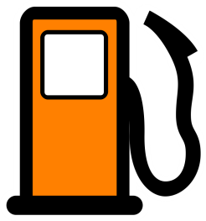
José Roberto P. Souza
(15) 99116-5283
jroberto.souza.jrps@gmail.com

Placa | Km | TM
Empilhadeira 1 | 300Horas | 150
Empilhadeira 2 | 400Horas | 150
Empilhadeira 3 | 300Horas | 150
Empilhadeira 4 | 500Horas | 150
Empilhadeira 5 | 800Horas | 150

